2-1
2-1 県 の 沿 革
令和元年12月31日現在

佐賀県のシンボルマーク
佐賀県のシンボルマーク
平成4年5月18日に制定。豊かな佐賀の県土と海を表現しており、中央の円は、豊かさの輪であり、恵まれた資源と歴史のうえに、人を中心に自然と文化が響き合い共鳴している様子を表現し、広がりゆく発展性を象徴している。佐賀を舞台に、県民と日本や世界の人々が交流し、響き合っていく様子を表現している。
平成4年5月18日に制定。豊かな佐賀の県土と海を表現しており、中央の円は、豊かさの輪であり、恵まれた資源と歴史のうえに、人を中心に自然と文化が響き合い共鳴している様子を表現し、広がりゆく発展性を象徴している。佐賀を舞台に、県民と日本や世界の人々が交流し、響き合っていく様子を表現している。

県旗
(昭和43年12月制定)
県旗
(昭和43年12月制定)
県鳥(カササギ)
(昭和40年5月指定)
県木(クス)
(昭和41年9月指定)
県花(クスの花)
（昭和29年3月指定)
県鳥(カササギ)
(昭和40年5月指定)
県木(クス)
(昭和41年9月指定)
県花(クスの花)
（昭和29年3月指定)


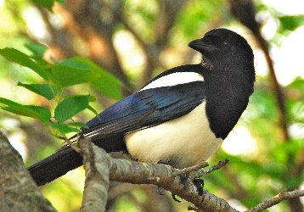
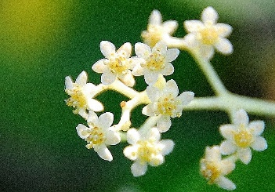
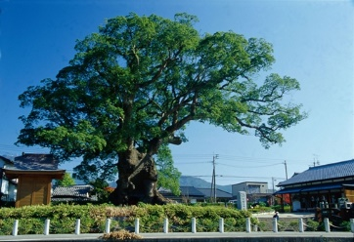

クスの花を図案化して、佐賀県の栄える姿を象徴したものである。
クスの花を図案化して、佐賀県の栄える姿を象徴したものである。
｢カチガラス｣とも呼ばれ、佐賀平野を中心に生息している。大正12年には天然記念物に指定され、保護鳥となった。
県内では"川古"(武雄市若木)のクスが一番大きく、根まわり33m、樹齢は3000年をこえると推定される。
クスの花は5月に咲き、直径が3～4mmで、愛らしい白ないし淡黄色をしている。
｢カチガラス｣とも呼ばれ、佐賀平野を中心に生息している。大正12年には天然記念物に指定され、保護鳥となった。
県内では"川古"(武雄市若木)のクスが一番大きく、根まわり33m、樹齢は3000年をこえると推定される。
クスの花は5月に咲き、直径が3～4mmで、愛らしい白ないし淡黄色をしている。

 | 沿革

 | ｢佐賀｣の名称由来
 | 日本武尊が御巡幸の時、樟樹の栄え繁る有様を見られ、この国は｢栄の国｣と呼ぶがよかろうと
 | おっしゃった。その後｢栄の郡｣といい、改めて佐嘉郡と呼ぶようになった。(肥前國風土記)
 | 明治維新に至り、佐嘉庁で新政の一環として達示をもって｢嘉｣が｢賀｣に改められ今日に至る。

 | 本県は、もと佐賀・蓮池・小城・鹿島・唐津・対島（対州厳原）の6藩にわかれて統治されていた。
 | 明治 | 4年 | 7月 | 廃藩置県によって各藩に県が置かれた
 | 明治 | 4年 | 9月 | 各県を合併して新たに伊万里県を伊万里に置いた
 | 明治 | 5年 | 5月 | 伊万里県を佐賀に移して、佐賀県と改称した
 | 明治 | 9年 | 4月 | 筑後の三潴県に合併された
 | 明治 | 9年 | 5月 | 杵島・松浦の2郡を長崎県に移した
 | 明治 | 9年 | 6月 | 藤津郡を長崎県に移した
 | 明治 | 9年 | 8月 | 三潴県の廃止で、佐賀・神埼・基肄・養父・三根・小城の6郡も長崎県に
 |  |  |  | 属することになった
 | 明治 | 11年 | 10月 | 松浦郡が東・西・南・北の4郡に分かれた
 | 明治 | 16年 | 5月 | 佐賀県を佐賀に再置した
 |  |  |  | 佐賀・神埼・基肄・養父・三根・小城・東松浦・西松浦・杵島・藤津の
 |  |  |  | 10郡を所轄することになった
 | 明治 | 22年 | 4月 | 佐賀が市制施行、1市10郡となった
 | 明治 | 29年 | 3月 | 基肄・養父・三根の3郡を合併して三養基郡と改め、1市8郡となった
 | 昭和 | 7年 | 1月 | 唐津が市制施行、2市8郡となった
 | 昭和 | 29年 | 4月 | 町村合併によって鳥栖・伊万里・武雄・鹿島が市制施行
 | 昭和 | 29年 | 5月 | 多久が市制施行、7市8郡となった
 | 昭和 | 33年 | 1月 | 切木村を廃し、平成16年末まで7市8郡(42町村)の歴史が続いた
 | 平成 | 17年 | 1月 | 唐津市（1市6町1村合併）、白石町（3町合併）が誕生した
 | 平成 | 17年 | 3月 | 小城市（小城郡内4町合併により市制施行）、みやき町（3町合併）が誕生した
 | 平成 | 17年 | 10月 | 佐賀市（1市3町1村合併）が誕生し、8市7郡（23町村）となった
 | 平成 | 18年 | 1月 | 七山村が唐津市に編入合併、嬉野市（2町合併により市制施行）が誕生した
 | 平成 | 18年 | 3月 | 武雄市（1市2町合併）、吉野ヶ里町（1町1村合併）、有田町（2町合併）、
 |  |  |  | 神埼市（2町1村合併により市制施行）が誕生し、10市7郡（13町）となった
 | 平成 | 19年 | 10月 | 川副町・東与賀町・久保田町が佐賀市に編入合併し、10市6郡（10町）となり、
 |  |  |  | 現在に至っている
資料：県市町支援課

